Caesarova šifra
Caesarova šifra

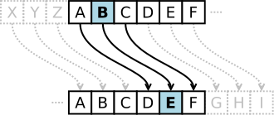
 | Všechna písmena zprávy jsou během šifrování zaměněna za písmeno, které se abecedně nachází o pevně určený počet míst dále

 |  |  | Jak funguje Caesarova šifra, zdroj: Wikimedia Commons

Plně funkční Caesarova šifra v Excelu
 | Vstup | ABCD
 | Posunutí | 3

 | Výstup | DEFG

 |  |  |  | Gaius Julius Caesar, majitel šifry

